Лист1
Идентификатор дефекта | Краткое описание | Предусловие | Серьезность | Срочность (приоритет) | Шаги к воспроизведению | Фактический результат | Ожидаемый результат | Вложение
id 1 | Пропущен третий пункт регистрации | 1.Установлена последняя версия Chrome Версия 132.0.6834.84 (Официальная сборка), (64 бит) 2. Зайти на сайт https://testdrive.andersenlab.com/ | Major | High | 1. Выбрать автомобиль S500 Cabriolet AMG и нажать Continue 2. Оставить выбранные параметры авто на втором шаге Choose technical characteristics of S500 Cabriolet AMG : Engine : Petrol 3.0 и Transmissions: Аutomatic и нажать Continue | После выбора параметров автомобиля на этапе 2 Choose technical characteristics и нажатия Continue , пользователь сразу попадает на страницу 4 Fill in your contact information | После выбора параметров автомобиля на этапе 2 Choose technical characteristics и нажатия Continue , пользователь сразу попадает на страницу 3 с неким выбором параметров, а уже потом на страницу 4 Fill in your information
id 2 | На выпающем меню Engine есть запись OutOfMemoryError | 1.Установлена последняя версия Chrome Версия 132.0.6834.84 (Официальная сборка), (64 бит) 2. Зайти на сайт https://testdrive.andersenlab.com/ | Major | High | 1. Выбрать автомобильGLC 250D 4MATIC и нажать Continue 2. Нажать на выпадающее меню Engine | На выпающем меню Engine есть запись OutOfMemoryError | На выпающем меню Engine должна быть корректная запись о двигателе : Diesel | 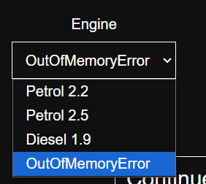
id3 | Не выходит ошибка о неверно выбранном пункте меню | 1.Установлена последняя версия Chrome Версия 132.0.6834.84 (Официальная сборка), (64 бит) 2. Зайти на сайт https://testdrive.andersenlab.com/ | Major | Normal | 1. Выбрать автомобильGLC 250D 4MATIC и нажать Continue 2. Нажать на выпадающее меню выбрать параметры Engine: OutOfMemoryError и Transmissions: Automatic 3. Нажать кнопку Continue | После выбора параметров автомобиля на этапе 2 Choose technical characteristics и нажатия кнопки Continue , пользователь сразу попадает на страницу 4 Fill in your contact information | После выбора параметров Engine: OutOfMemoryError и Transmissions: Automatic автомобиля на этапе 2 Choose technical characteristics и нажатия Continue , должна выйти ошибка о неверно выбранном параметре OutOfMemoryError
id4 | Регистрация проходит с пустыми значениями формы регистрации | 1.Установлена последняя версия Chrome Версия 132.0.6834.84 (Официальная сборка), (64 бит) 2. Зайти на сайт https://testdrive.andersenlab.com/ | Major | High | 1. Выбрать автомобиль CLA SB Standard и нажать Continue 2. Нажать на выпадающее меню выбрать параметры Engine: Petrol 2.0 и Transmissions: Automatic и нажать кнопку Continue 3. На следующей странице Fill in your contact information оставить все поля : Last Name, First Name, Middle Name, Age, Phone Number пустыми(без заполнения) и нажать Continue | При пустых полях: Last Name, First Name, Middle Name, Age, Phone Number и нажатия кнопки Continue , пользователь попадает на страницу 5 Confirm the data | При пустых полях: Last Name, First Name, Middle Name, Age, Phone Number и нажатия кнопки Continue , пользователь Не попадает на страницу 5 Confirm the data и выходит информационное сообщение о необходимости заполнения полей Last Name, First Name, Middle Name, Age, Phone Number | 
id 5 | Регистрация проходит с невалидными значениями формы регистрации | 1.Установлена последняя версия Chrome Версия 132.0.6834.84 (Официальная сборка), (64 бит) 2. Зайти на сайт https://testdrive.andersenlab.com/ | Major | Normal | 1. Выбрать автомобиль CLA SB Standard и нажать Continue 2. Нажать на выпадающее меню выбрать параметры Engine: Petrol 2.0 и Transmissions: Automatic и нажать кнопку Continue 3. На следующей странице Fill in your contact information заполнить все поля некорретными(не валидными) значениями Last Name : 22 , First Name: 34, Middle Name : 56, Age : Samara, Phone Number : odin пустыми(без заполнения) и нажать Continue | После заполнения полей на странице Fill in your contact information некорретными(не валидными) значениями Last Name : 22 , First Name: 34, Middle Name : 56, Age : Samara, Phone Number : odin пустыми(без заполнения) и нажатия Continue пользователь попадает на страницу Confirm the data | После заполнения полей на странице Fill in your contact information некорретными(не валидными) значениями Last Name : 22 , First Name: 34, Middle Name : 56, Age : Samara, Phone Number : odin пустыми(без заполнения) и нажатия Continue пользователю должно выйти сообщение о некорректно заполненных полях Last Name, First Name, Middle Name, Age, Phone Number и переход на страницу 5 Confirm the data не должен прлизойти | 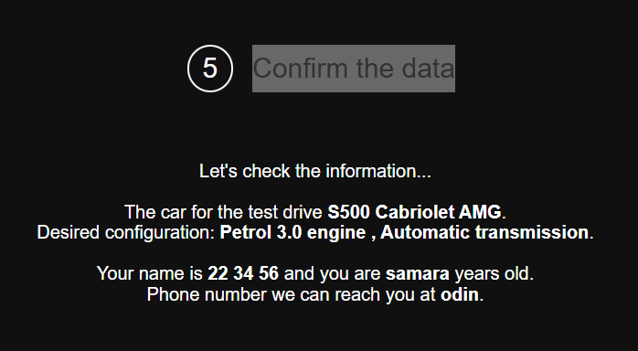
id 6 | Отстутсвие кнопок навигации Назад(Back) на страницах выбора параметров | 1.Установлена последняя версия Chrome Версия 132.0.6834.84 (Официальная сборка), (64 бит) 2. Зайти на сайт https://testdrive.andersenlab.com/ | Major | High | 1. Выбрать автомобиль S500 Cabriolet AMG и нажать Continue 2. Оставить выбранные параметры авто на втором шаге Choose technical characteristics of S500 Cabriolet AMG : Engine : Petrol 3.0 и Transmissions: Аutomatic и нажать Continue | После того как пользоваатель, выбрал модель авто на странице Choose the model и нажал кнопку Continue, он попадает на страницу 2 Choose technical characteristics of S500 Cabriolet AMG и на данной странице нет кнопоки навигации Назад, если вдруг пользователь захочет изменить ранее выбранный параметр | После того как пользоваатель, выбрал модель авто на странице Choose the model и нажал кнопку Continue, он попадает на страницу 2 Choose technical characteristics of S500 Cabriolet AMG и на данной странице есть кнопка навигации Назад, если вдруг пользователь захочет изменить ранее выбранный параметр | 
id7 | Регистрация проходит со значением 0 в поле Age формы регистрации | 1.Установлена последняя версия Chrome Версия 132.0.6834.84 (Официальная сборка), (64 бит) 2. Зайти на сайт https://testdrive.andersenlab.com/ | Major | High | 1. Выбрать автомобиль CLA SB Standard и нажать Continue 2. Нажать на выпадающее меню выбрать параметры Engine: Petrol 2.0 и Transmissions: Automatic и нажать кнопку Continue 3. На следующей странице Fill in your contact information Заполнить поля значениями Last Name : Иванов , First Name: Петр , Middle Name : Сергеевич , Age : 0, Phone Number : +37500056 и нажать Continue | При заполненных полях значениями Last Name : Иванов , First Name: Петр , Middle Name : Сергеевич , Age : 0, Phone Number : +37500056 в форме регистрации не выдается ошибка о возрасте равным 0 (ноль) | При заполненных полях значениями Last Name : Иванов , First Name: Петр , Middle Name : Сергеевич , Age : 0, Phone Number : +37500056 в форме регистрации Должно выходить сообщение ошибка , о том что возраст должен быть от 18 до 100 лет
id 8 | Отсутвует плейсхолдеры в полях регистрации | 1.Установлена последняя версия Chrome Версия 132.0.6834.84 (Официальная сборка), (64 бит) 2. Зайти на сайт https://testdrive.andersenlab.com/ | Minor | Normal | 1. Выбрать автомобильCayenne 400 и нажать Continue 2. Оставить выбранные параметры авто на втором шаге Choose technical characteristics of Cayenne 400 : Engine : Petrol 1.9 и Transmissions: Аutomatic и нажать Continue | На странице Fill in your contact information отсутсвуют плейсходеры в полях Last Name, First Name, Middle Name, Age, Phone Number | На странице Fill in your contact information должны быть плейсходеры в полях Last Name, First Name, Middle Name, Age, Phone Number которые помогут пользователю корректно заполнить форму регистрации . | 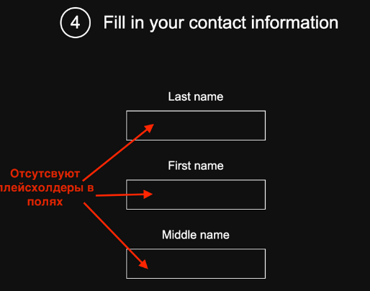
 |  |  |  |  | 1. 2. 3.
 |  |  |  |  | 1. 2. 3.
 |  |  |  |  | 1. 2. 3.
 |  |  |  |  | 1. 2. 3.
 |  |  |  |  | 1. 2. 3.
 |  |  |  |  | 1. 2. 3.
 |  |  |  |  | 1. 2. 3.
 |  |  |  |  | 1. 2. 3.
 |  |  |  |  | 1. 2. 3.
 |  |  |  |  | 1. 2. 3.
 |  |  |  |  | 1. 2. 3.
 |  |  |  |  | 1. 2. 3.
 |  |  |  |  | 1. 2. 3.
 |  |  |  |  | 1. 2. 3.
 |  |  |  |  | 1. 2. 3.
 |  |  |  |  | 1. 2. 3.
 |  |  |  |  | 1. 2. 3.
 |  |  |  |  | 1. 2. 3.
 |  |  |  |  | 1. 2. 3.
 |  |  |  |  | 1. 2. 3.
 |  |  |  |  | 1. 2. 3.
 |  |  |  |  | 1. 2. 3.
 |  |  |  |  | 1. 2. 3.
 |  |  |  |  | 1. 2. 3.
 |  |  |  |  | 1. 2. 3.
 |  |  |  |  | 1. 2. 3.
 |  |  |  |  | 1. 2. 3.
 |  |  |  |  | 1. 2. 3.
 |  |  |  |  | 1. 2. 3.
 |  |  |  |  | 1. 2. 3.
 |  |  |  |  | 1. 2. 3.
 |  |  |  |  | 1. 2. 3.
 |  |  |  |  | 1. 2. 3.
 |  |  |  |  | 1. 2. 3.
 |  |  |  |  | 1. 2. 3.
 |  |  |  |  | 1. 2. 3.
 |  |  |  |  | 1. 2. 3.
 |  |  |  |  | 1. 2. 3.
 |  |  |  |  | 1. 2. 3.
 |  |  |  |  | 1. 2. 3.
 |  |  |  |  | 1. 2. 3.
 |  |  |  |  | 1. 2. 3.
 |  |  |  |  | 1. 2. 3.
 |  |  |  |  | 1. 2. 3.
 |  |  |  |  | 1. 2. 3.
 |  |  |  |  | 1. 2. 3.
 |  |  |  |  | 1. 2. 3.
 |  |  |  |  | 1. 2. 3.
 |  |  |  |  | 1. 2. 3.
 |  |  |  |  | 1. 2. 3.
 |  |  |  |  | 1. 2. 3.
 |  |  |  |  | 1. 2. 3.
 |  |  |  |  | 1. 2. 3.
 |  |  |  |  | 1. 2. 3.
 |  |  |  |  | 1. 2. 3.
 |  |  |  |  | 1. 2. 3.
 |  |  |  |  | 1. 2. 3.

